Sheet1
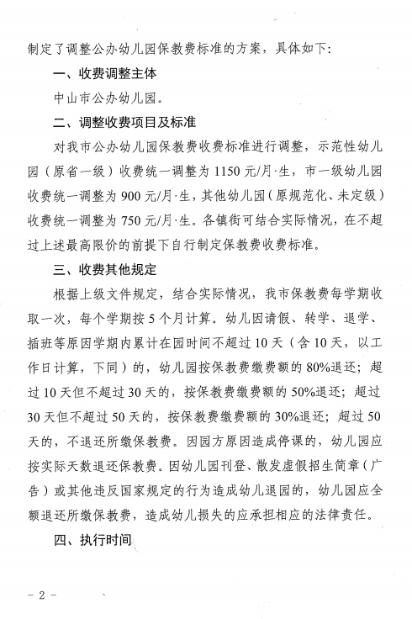
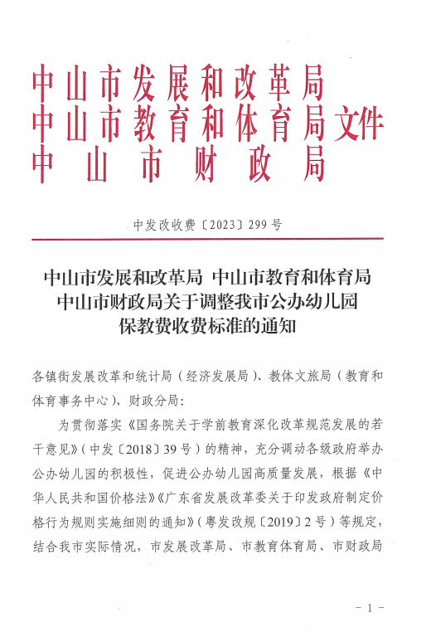
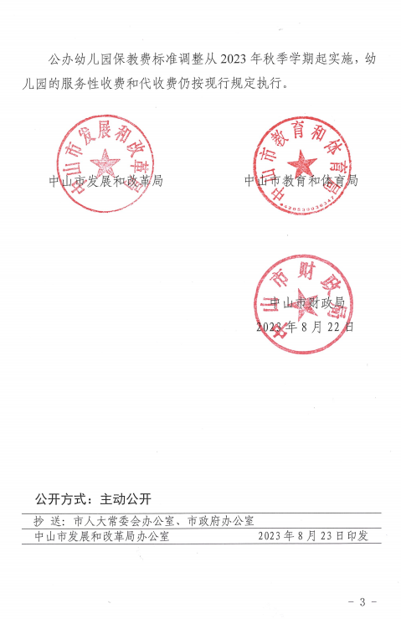
2026年中山港街道公办幼儿园保教收费标准

分类 项目 | 省一级幼儿园 |  | 市一级幼儿园 |  | 规范化幼儿园 |  | 未定级幼儿园
 | 财政拨款类 | 自收自支类 | 财政拨款类 | 自收自支类 | 财政拨款类 | 自收自支类 | 财政拨款类 | 自收自支类
保教费 （元/生·月） | 1150 | 1150 | 900 | 900 | 750 | 750 | 750 | 750
假期保教费 （元/生·日） | 75 | 75 | 60 | 60 | 50 | 50 | 50 | 50

